FICHA DE PROJETO
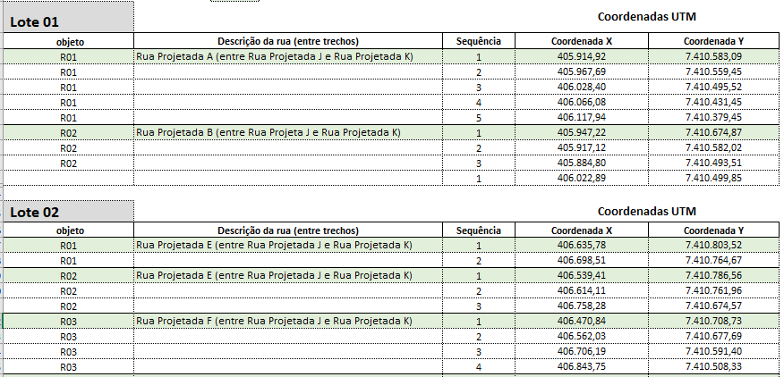
 |  | Governo do Estado do Paraná Secretaria das Cidades Rua Eurípedes Garcez do Nascimento, nº 1195| 3º andar | Ahú CEP 80540-280 | Curitiba | Paraná | Fone (41) 3350 – 3300 http://www.paranacidade.org.br/

FICHA DE PROJETO

Município: | PÉROLA |  |  | CNPJ: | 81478133000170 |  |  |  |  | Formatação do CNPJ: 00"."000"."000"/"0000-00

Projeto: | PAVIMENTAÇÃO ESTRADA IPIRANGA |  |  | Componente:

Prioridade: | 72 | Programa | PAM

Contato: | DALIANE GOMES BATISTA ZAINA |  |  | CPF: | 046.317.119-57

CAU/CREA: | CREA PR 100736/D |  |  | Cargo: | Engenheira Agronoma, Engenheira Civil

e-mail: | daliagro@hotmail.com |  |  | Telefone: | 44984570545

01. DESCRIÇÃO DO OBJETO

Pavimentação asfáltica em Estrada Rural em CBUQ, 36.240,00 m2, incluindo serviços preliminares, terraplenagem, drenagem, base e sub-base, revestimento, meio-fio com sarjeta, serviços de urbanização, sinalização de trânsito, ensaios tecnológicos e placa de obra. |  |  |  |  |  |  | MESMO PREENCHIMENTO DO SAM

02. LOCALIZAÇÃO

Estrada Ipiranga no Municipio de Pérola - Paraná. |  |  |  |  |  |  | MESMO PREENCHIMENTO DO SAM

03. OBJETO (VIAS A SEREM PAVIMENTADAS) E COORDENADAS UTM
Número de Lotes do Projeto: |  | 1 |  |  |  |  |  | x
Lote 01 |  |  |  |  | Coordenadas UTM |  |  | x | ← Na "Coluna A", na linha que estiver vazia, inserir OBJETO RUA, no formato R01; R02; R03;....
objeto | Descrição da rua (entre trechos) |  |  | Sequência | Coordenada X | Coordenada Y |  | x | ← Na "Coluna B", na linha que estiver vazia, inserir DESCRIÇÃO DA RUA (NOME): Ex.: Rua Paraná (entre Rua Aracajú e Rua Vitória)
R01 | ESTRADA IPIRANGA - INÍCIO DO TRECHO |  |  | 1 | 225,709.87 | 7,360,828.82 |  | x | ← Na "Coluna G", na célula vazia em frente ao nome da Rua, inserir a "Sequência" da coleta de coordenadas UTM, preenchendo com 1; 2; 3; ....
R01 |  |  |  | 2 | 226,099.82 | 7,360,741.61 |  | X
R01 |  |  |  | 3 | 226,157.52 | 7,360,698.11 |  | X
R01 |  |  |  | 4 | 226,218.90 | 7,360,634.01 |  | X
R01 |  |  |  | 5 | 226,307.50 | 7,360,575.88 |  | X
R01 |  |  |  | 6 | 226,439.68 | 7,360,527.26 |  | X
R01 |  |  |  | 7 | 226,642.66 | 7,360,204.83 |  | X
R01 |  |  |  | 8 | 226,650.35 | 7,360,097.67 |  | X
R01 |  |  |  | 9 | 226,678.57 | 7,360,051.44 |  | X
R01 |  |  |  | 10 | 226,747.23 | 7,360,064.71 |  | X
R01 |  |  |  | 11 | 226,813.18 | 7,360,105.11 |  | X
R01 |  |  |  | 12 | 227,070.50 | 7,360,031.67 |  | X
R01 |  |  |  | 13 | 227,213.11 | 7,360,009.36 |  | X
R01 |  |  |  | 14 | 227,264.76 | 7,359,938.55 |  | X
R01 |  |  |  | 15 | 227,244.80 | 7,359,779.39 |  | X
R01 |  |  |  | 16 | 227,312.66 | 7,359,603.40 |  | X
R01 |  |  |  | 17 | 227,364.86 | 7,359,560.89 |  | X
R01 |  |  |  | 18 | 227,465.90 | 7,359,538.87 |  | X
R01 |  |  |  | 19 | 227,555.27 | 7,359,439.42 |  | X
R01 |  |  |  | 20 | 227,577.02 | 7,359,329.99 |  | X
R01 |  |  |  | 21 | 227,618.60 | 7,359,270.96 |  | X
R01 |  |  |  | 22 | 227,731.47 | 7,359,201.31 |  | X
R01 |  |  |  | 23 | 227,791.97 | 7,359,125.24 |  | X
R01 |  |  |  | 24 | 227,786.46 | 7,358,953.31 |  | X
R01 |  |  |  | 25 | 227,823.63 | 7,358,722.38 |  | X
R01 |  |  |  | 26 | 227,959.68 | 7,358,641.21 |  | X
R01 |  |  |  | 27 | 227,970.63 | 7,358,582.69 |  | X
R01 |  |  |  | 28 | 227,958.04 | 7,358,464.72 |  | X
R01 |  |  |  | 29 | 228,066.80 | 7,358,264.51 |  | X
R01 |  |  |  | 30 | 228,051.08 | 7,358,054.34 |  | X
R01 |  |  |  | 31 | 228,029.81 | 7,357,790.78 |  | X
R01 |  |  |  | 32 | 228,056.96 | 7,357,627.09 |  | X
R01 |  |  |  | 33 | 228,130.06 | 7,357,519.73 |  | X
R01 |  |  |  | 34 | 228,306.60 | 7,357,378.44 |  | X
R01 |  |  |  | 35 | 228,358.99 | 7,357,267.43 |  | X
R01 |  |  |  | 36 | 228,340.34 | 7,357,212.71 |  | X
R01 |  |  |  | 37 | 228,261.22 | 7,357,175.33 |  | X
R01 |  |  |  | 38 | 228,226.34 | 7,357,111.61 |  | X
R01 |  |  |  | 39 | 228,250.46 | 7,356,992.45 |  | X
R01 |  |  |  | 40 | 228,371.28 | 7,356,847.94 |  | X
R01 |  |  |  | 41 | 228,435.37 | 7,356,638.21 |  | X
R01 | ESTRADA IPIRANGA - FINAL DO TRECHO |  |  | 42 | 228,535.56 | 7,356,602.04
 |  |  |  |  |  |  |  | vazia
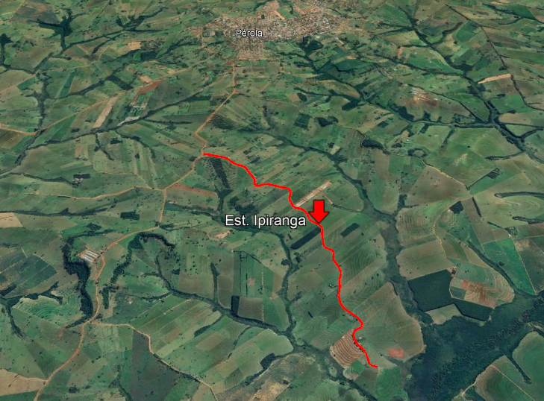 INSERIR IMAGEM COM OS PONTOS DAS COORDENADAS . AS COORDENADAS DEVEM ESTAR EM UTM |  |  |  |  |  |  |  | X

04. ÁREA/ QUANTIDADE
Área/Quantidade TOTAL: |  | 36,240.00 m² |  |  | Extensão TOTAL: | 6,040.00 m

05. CUSTOS E CRONOGRAMA

Valor do Projeto Aprovado - TOTAL: |  | R$ 7,520,073.93 |  |  | Contrapartida: | R$ 752,007.40

Cronograma: | 6 | meses

06. POPULAÇÃO BENEFICIADA

11,321 | habitantes

07. AVALIAÇÃO ECONÔMICA

Mínimo custo. Planilha de serviços e preços elaborada pelo município com base em tabelas oficiais, cotações de mercado e composições de custo.

08. AVALIAÇÃO FINANCEIRA

TRANSF. VOLUNTÁRIAS e complementação de valor em contrapartida municipal.

09. DOCUMENTAÇÃO EM ANEXO
- PARECER TÉCNICO
- QUESTIONÁRIO AMBIENTAL

PÉROLA |  | 2024-12-03

 |  |  |  |  | DALIANE GOMES BATISTA ZAINA
 |  |  |  |  | 046.317.119-57
 |  |  |  |  | CREA PR 100736/D

 |  |  |  |  | SUPERVISOR DO PARANACIDADE
 |  |  |  |  | Analista de Desenvolvimento Municipal
 |  |  |  |  | CREA/CAU DO TÉCNICO.

PARECER TÉCNICO
 |  | Governo do Estado do Paraná Secretaria das Cidades Rua Eurípedes Garcez do Nascimento, nº 1195| 3º andar | Ahú CEP 80540-280 | Curitiba | Paraná | Fone (41) 3350 – 3300 http://www.paranacidade.org.br/

PARECER TÉCNICO

Município: | PÉROLA |  |  |  | CNPJ: | 81478133000170 |  |  |  | Formatação do CNPJ: 00"."000"."000"/"0000-00

Projeto: | PAVIMENTAÇÃO ESTRADA IPIRANGA |  |  |  | Componente: | 0

Prioridade: | 72 | Programa | PAM

Contato: | DALIANE GOMES BATISTA ZAINA |  |  |  | CPF: | 046.317.119-57

CAU/CREA: | CREA PR 100736/D |  |  |  | Cargo: | Engenheira Agronoma, Engenheira Civil

e-mail: | daliagro@hotmail.com |  |  |  | Telefone: | 44984570545

01. DESCRIÇÃO DO OBJETO

Pavimentação asfáltica em Estrada Rural em CBUQ, 36.240,00 m2, incluindo serviços preliminares, terraplenagem, drenagem, base e sub-base, revestimento, meio-fio com sarjeta, serviços de urbanização, sinalização de trânsito, ensaios tecnológicos e placa de obra.

02. LOCALIZAÇÃO

Estrada Ipiranga no Municipio de Pérola - Paraná.

03. OBJETO (VIAS A SEREM PAVIMENTADAS) |  |  |  |  |  |  |  |  | ocultar vazias selecionar " X "
Lote 01 |  |  |  |  |  |  |  |  | X
 | R01 | ESTRADA IPIRANGA - INÍCIO DO TRECHO |  |  |  |  |  |  | X
 |  |  |  |  |  |  |  |  | --
 |  |  |  |  |  |  |  |  | --
 |  |  |  |  |  |  |  |  | --
 |  |  |  |  |  |  |  |  | --
04. ÁREA/ QUANTIDADE |  |  |  |  |  |  |  |  | X
Área/Quantidade TOTAL: |  | 36,240.00 m² |  |  | Extensão TOTAL: |  | 6,040.00 m |  | X
 |  |  |  |  |  |  |  |  | X
05. OBSERVÂNCIA AO PLANO DIRETOR |  |  |  |  |  |  |  |  | X
 |  |  |  |  |  |  |  |  | X
Nº da Lei ou Decreto que institui o Plano Diretor: |  |  |  | Lei nº 10/2011 e Decreto n°113/2024 |  |  |  |  | X
Data de Aprovação da Lei/ Decreto: |  |  |  | 15/12/2011 e 16/05/2024 |  |  |  |  | X

Nº da Lei de Zoneamento Municipal: |  |  |  | Lei nº 11/2011 |  |  |  |  | X
Data de Aprovação da Lei: |  |  |  | 2011-12-15 |  |  |  |  | X

06. LOCALIZAÇÃO DA VIA A SER PAVIMENTADA COM INDICAÇÃO DO MACROZONEAMENTO MUNICIPAL |  |  |  |  |  |  |  |  | X
 |  |  |  |  |  |  |  |  | x
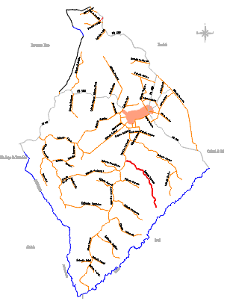 |  |  |  |  |  |  |  |  | X
07. CARACTERÍSTICAS DO PROJETO |  |  |  |  |  |  |  |  | X

7.1 | Tipo de leito atual da via a ser pavimentada |  |  |  | Leito natural
7.2 | Tipo de revestimento do projeto de pavimentação |  |  |  | Concreto Betuminoso Usinado a Quente

 |  |  |  |  |  |  | SIM | NÃO
7.3 | Previsão de acostamento e/ou calçadas |  |  |  |  |  |  | X

08. INFRAESTRUTURA EXISTENTE NA VIA A SER PAVIMENTADA

 |  |  |  |  |  |  | SIM | NÃO
8.1 | Sistema de drenagem pluvial |  |  |  |  |  |  | X
8.2 | Rede de esgoto |  |  |  |  |  |  | X
8.3 | Rede de abastecimento de água |  |  |  |  |  | X
8.4 | Rede de energia elétrica |  |  |  |  |  | X

09. PARECER FINAL |  |  |  |  | FAVORÁVEL | X | DESFAVORÁVEL
Considerações técnicas:
A viabilização do acesso à propriedade rural é fator imprescindível ao desenvolvimento produtivo da comunidade e consequentemente das famílias que ali vivem, que nesse caso refere-se a Comunidade da Estrada Ipiranga. É fator de desenvolvimento rural, sendo que o crescimento da produção agropecuária e a fixação do homem no meio rural dependem das condições de trasporte de insumos e do produto obtido com seu trabalho. Vale observar que na estrada Ipiranga existe um condomínio de 12 aviários de corte, sendo a capacidade de alojamento de cada aviário 50.000 aves, e esté em fase final de contrução matrizeiro. Contribui significativamente também o acesso a serviços de saúde, educação, lazer. É um fator que garante a cidadania ao homem rural. A execução dos serviços de PAVIMENTAÇÃO RURAL propicia o estabelecimento de condições ideais de tráfego, minimizando os custos de manutenção e integrando a via ao processo de conservação dos recuros naturais, possibilitando assim um desenvolvimento em bases sustentáveis. Estas vias, por sua vez, devem dar condições de tráfego durante todo o ano, independente das condições de clima, devem ter fácil manutenção e ter o menor impacto sob o meio ambiente, por isso o Município de Pérola optou pela pavimentação em CBUQ na estrada Ipiranga.

 | PÉROLA | 2024-12-03

Eu, Engenheira Agronoma, Engenheira Civil abaixo assinado(a), representante do Município PÉROLA neste processo, DECLARO para os devidos fins, que as informações prestadas são verdadeiras, e que para o preenchimento e a emissão do presente Parecer Técnico foi realizada visita 'in loco' na(s) área(s) em que será implantado o Projeto Executivo em pauta, com a finalidade de realizar o levantamento das características específicas locais, constatar possíveis infraestruturas existentes, e de justificar os serviços previstos no projeto. Por ser expressão da verdade, assino abaixo:

 | DALIANE GOMES BATISTA ZAINA
 | Engenheira Agronoma, Engenheira Civil
 | CREA PR 100736/D

Atesto para os devidos fins, que foram consideradas exclusivamente as informações repassadas pelo Município, presentes neste Relatório Técnico, certificadas pelo representante do Município, na Declaração acima assinada, e que, atendem aos critérios de elegililidade e estão compatíveis com o projeto apresentado.

 |  | SUPERVISOR DO PARANACIDADE
 |  | Analista de Desenvolvimento Municipal
 |  | CREA/CAU DO TÉCNICO.

RELATÓRIO FOTOGRÁFICO
 |  | Governo do Estado do Paraná Secretaria das Cidades Rua Eurípedes Garcez do Nascimento, nº 1195| 3º andar | Ahú CEP 80540-280 | Curitiba | Paraná | Fone (41) 3350 – 3300 http://www.paranacidade.org.br/

RELATÓRIO FOTOGRÁFICO

Município: | PÉROLA |  |  | Projeto: | PAVIMENTAÇÃO ESTRADA IPIRANGA
ANEXO A ESSE QUESTIONÁRIO INSERIR VÍDEOS DO(S) TRECHO(S) A PAVIMENTAR.
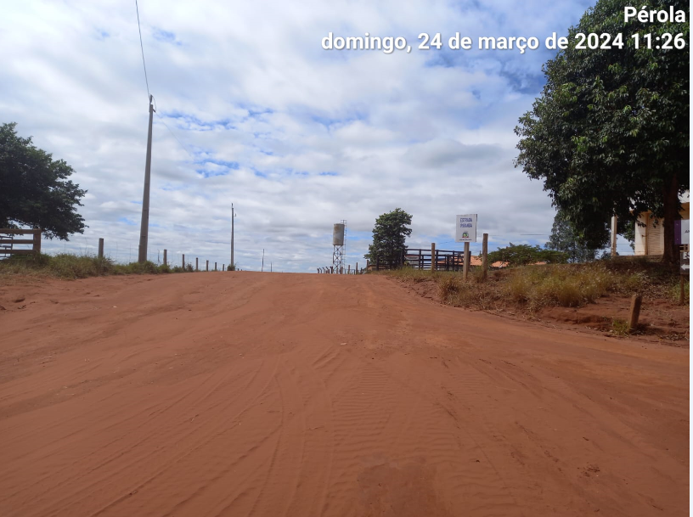 |  |  | 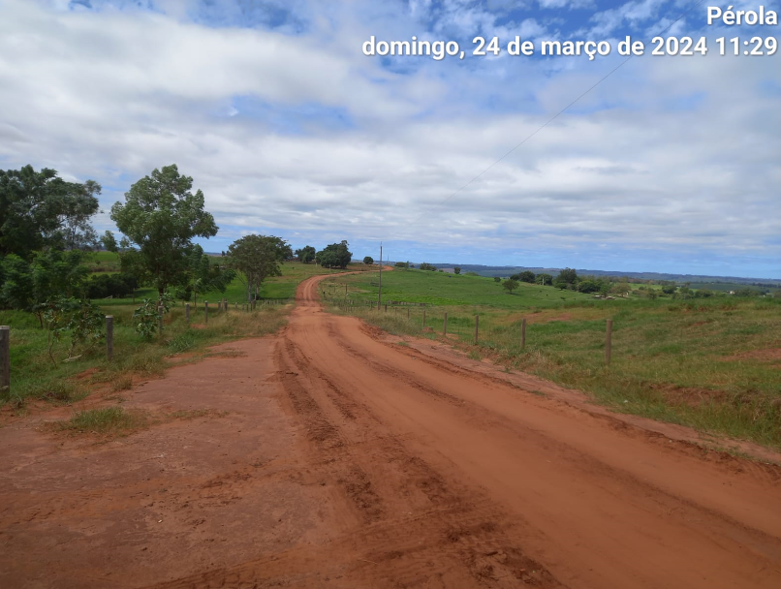

ESTRADA IPIRANGA |  |  | ESTRADA IPIRANGA

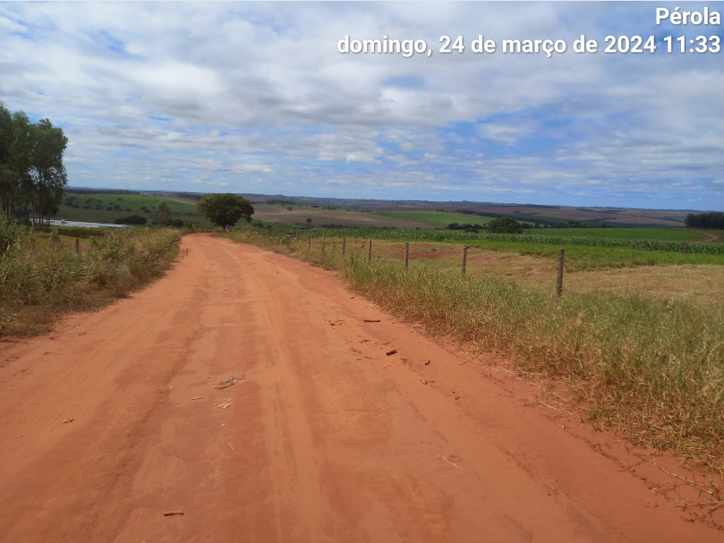 |  |  | 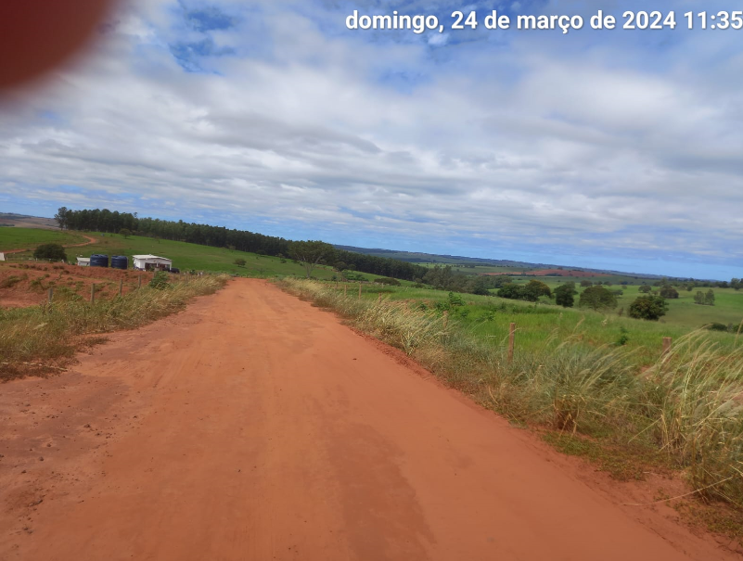

ESTRADA IPIRANGA |  |  | ESTRADA IPIRANGA

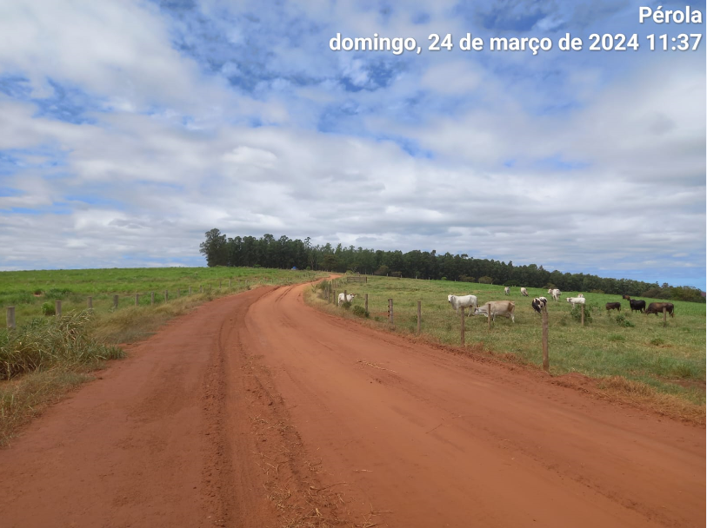 |  |  | 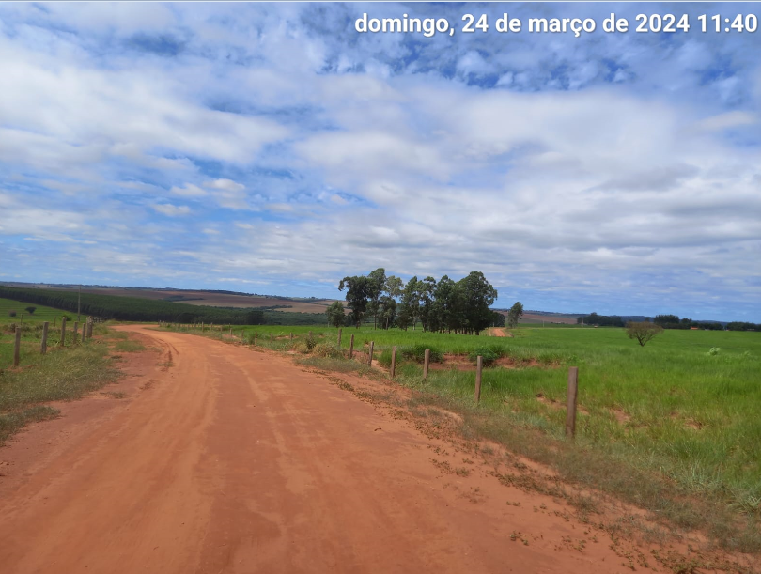

ESTRADA IPIRANGA |  |  | ESTRADA IPIRANGA

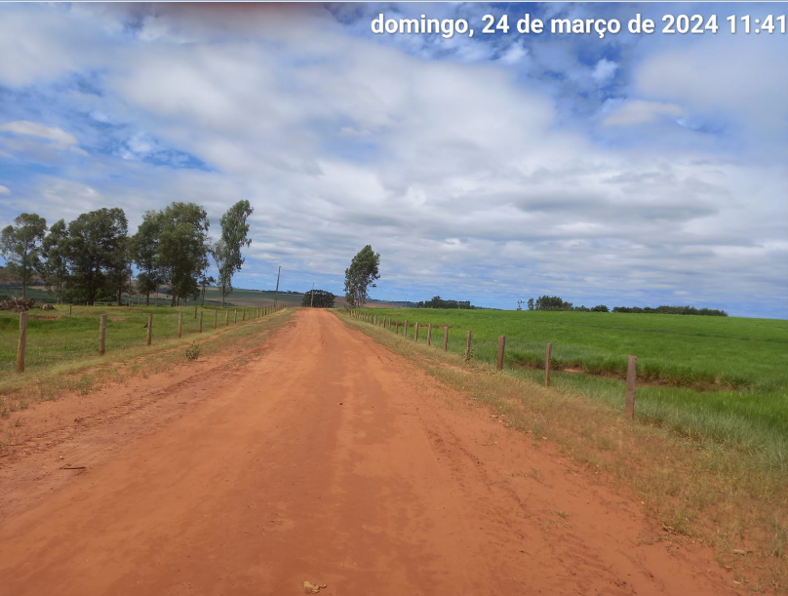 |  |  | 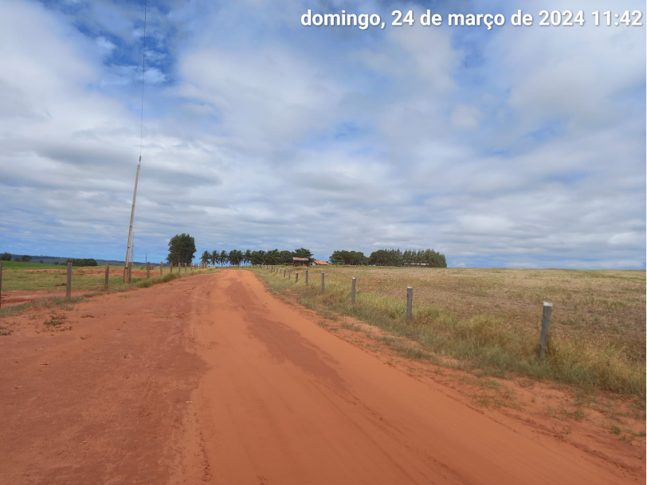

ESTRADA IPIRANGA |  |  | ESTRADA IPIRANGA

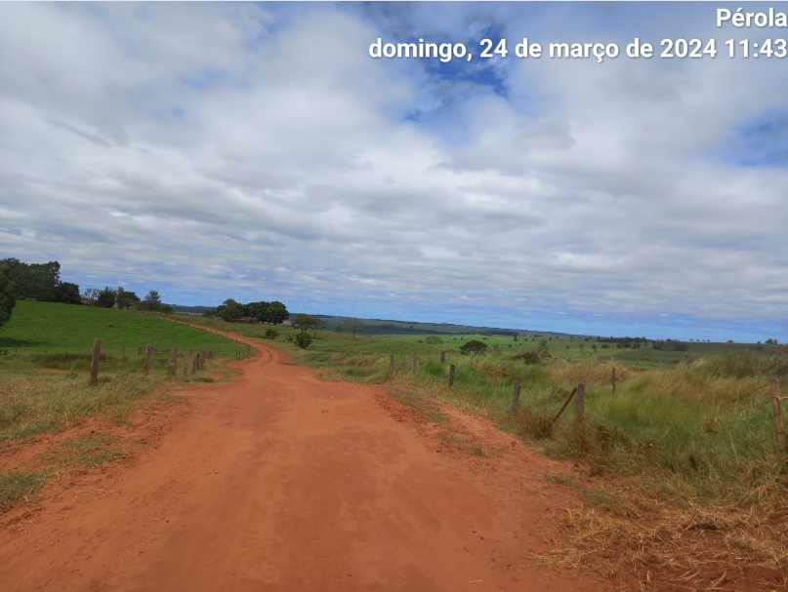 |  |  | 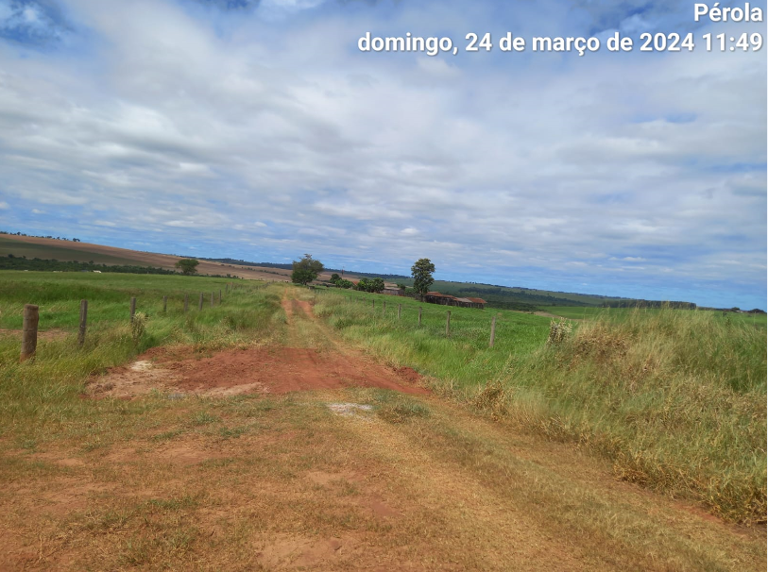

ESTRADA IPIRANGA |  |  | ESTRADA IPIRANGA

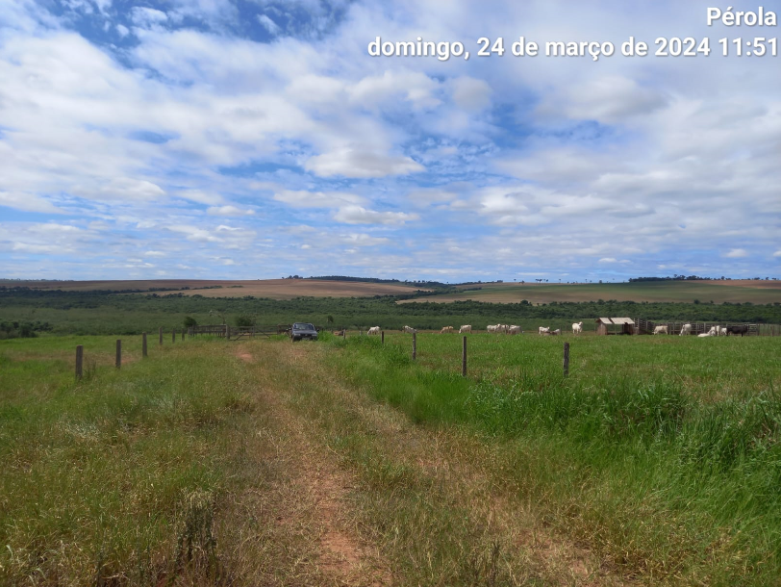

ESTRADA IPIRANGA

Daliane Gomes B. Zaina |  |  |  |  |  | Nome do Analista de Desenvolvimento Municipal (do E. R. PARANACIDADE)
...

